Cover
System Architecture
Project: Edu v2.0

Doc Version: 1.0
Author: hiennt
Last Update: 22/10/2019

Gửi thông báo toàn trường
 | GỬI THÔNG BÁO THEO LƠP, KHỐI HOẶC TOÀN TRƯỜNG

Quản lý tin nhắn -> Gửi tin thông báo -> Gửi toàn trường
1
2
3
4

1 + 2
Chọn lớp cần gửi tin
Chọn nếu muốn gửi cho GV
 |  | Gửi tin nhắn
 |  | Gửi theo danh sách lớp đã chọn (nếu không chọn lớp nào thì sẽ không có tin được gửi đi)

1
2
3
4
OK
Thông báo khi chưa có học sinh nào được chọn hoặc nội dung tin chưa có
Hẹn giờ gửi tin
WARNING

Thông báo khi số lượng tin còn lại không đủ để nhắn tin

Quỹ tin còn lại theo tháng, năm của trường
Nhập nội dung gửi tin
Nhập SĐT gửi kèm

3
 |  | Gửi số đính kèm
 |  | Chỉ gửi cho số đính kèm ("Nhập SĐT gửi kèm")

OK

WARNING

4
 |  | Gửi tin tùy biến
 |  | Chức năng "Gửi tin tùy biến"

Gửi thông báo theo lớp
 |  | GỬI THÔNG BÁO THEO LỚP

Quản lý tin nhắn -> Gửi tin thông báo -> Gửi theo lớp

Chọn lớp cần gửi tin
Chọn nếu muốn gửi cho GV

1
2
3
4
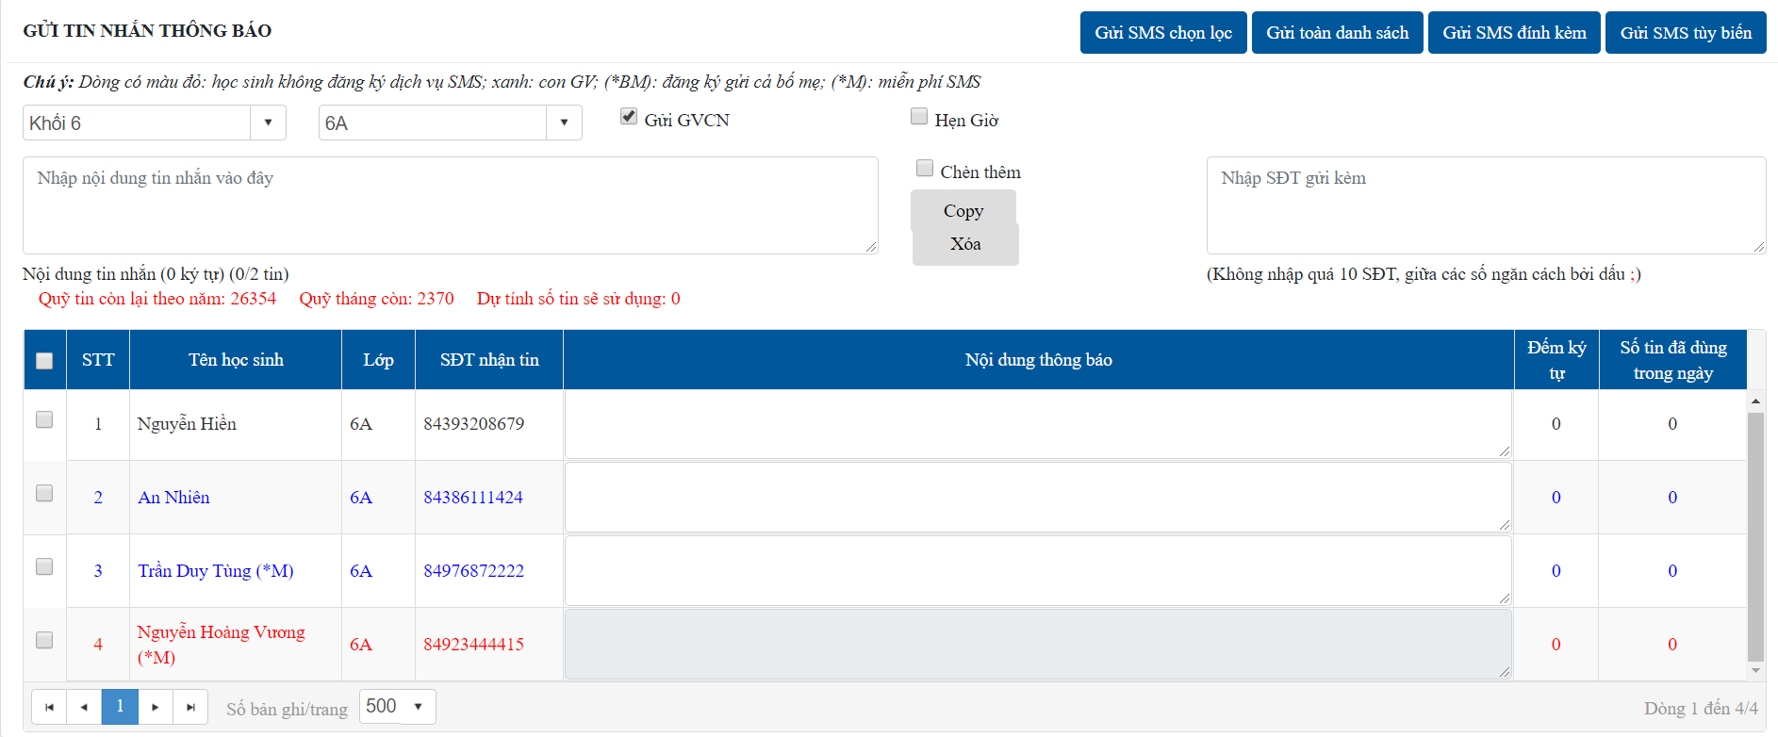

Hẹn giờ gửi tin

Nhập nội dung chung cần gửi
Nhập SĐT gửi kèm

Thông báo quỹ tin và số tin sẽ sử dụng

1
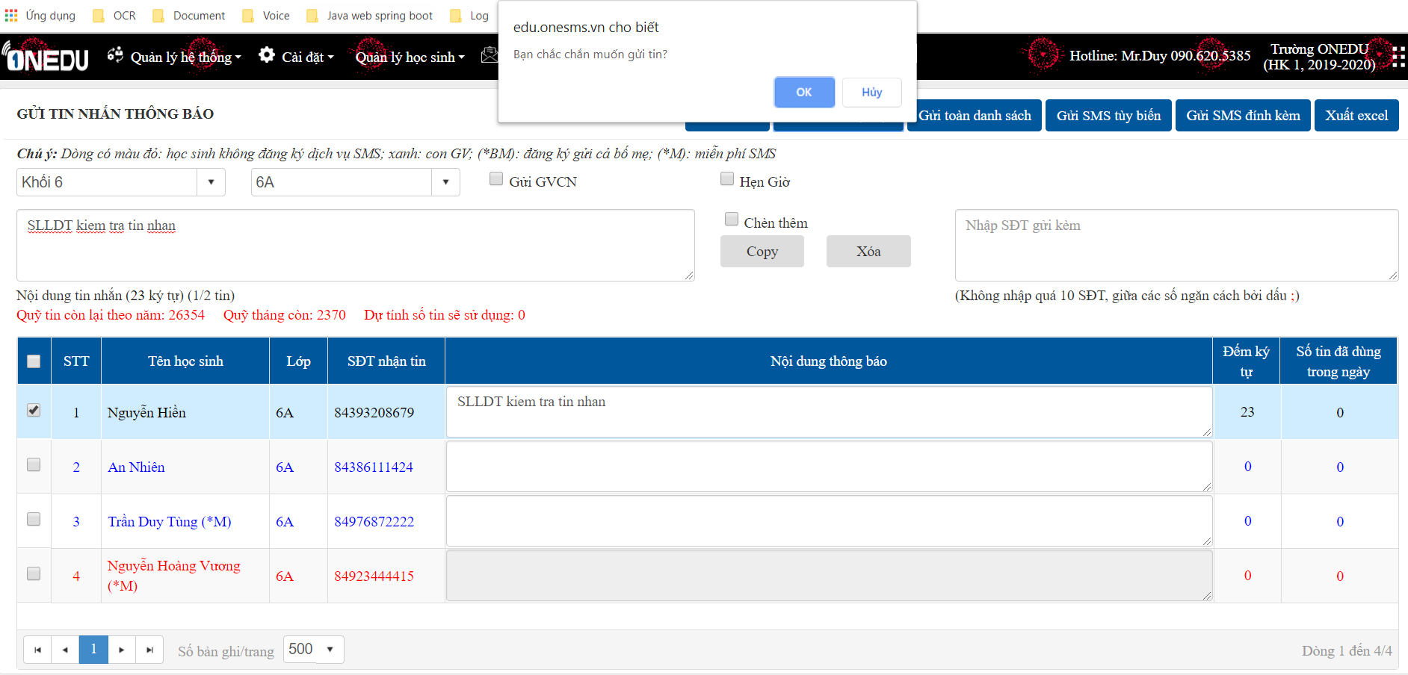
 | Gửi tùy chọn
 | Phải tích chọn học sinh để gửi tin
 | Tin gửi thành công khi có đủ quỹ tin và nội dung cần gửi
 | Nếu muốn gửi kèm hoặc gửi GV thì phải có nội dung chung

OK

Thông báo khi chưa có học sinh nào được chọn hoặc nội dung tin chưa có

WARNING

Thông báo khi số lượng tin còn lại không đủ để nhắn tin

2
 | Gửi tất cả
 | Gửi tin nhắn cho cả lớp (không cần tích chọn học sinh)
 | Học sinh nào có nội dung thì được gửi đi
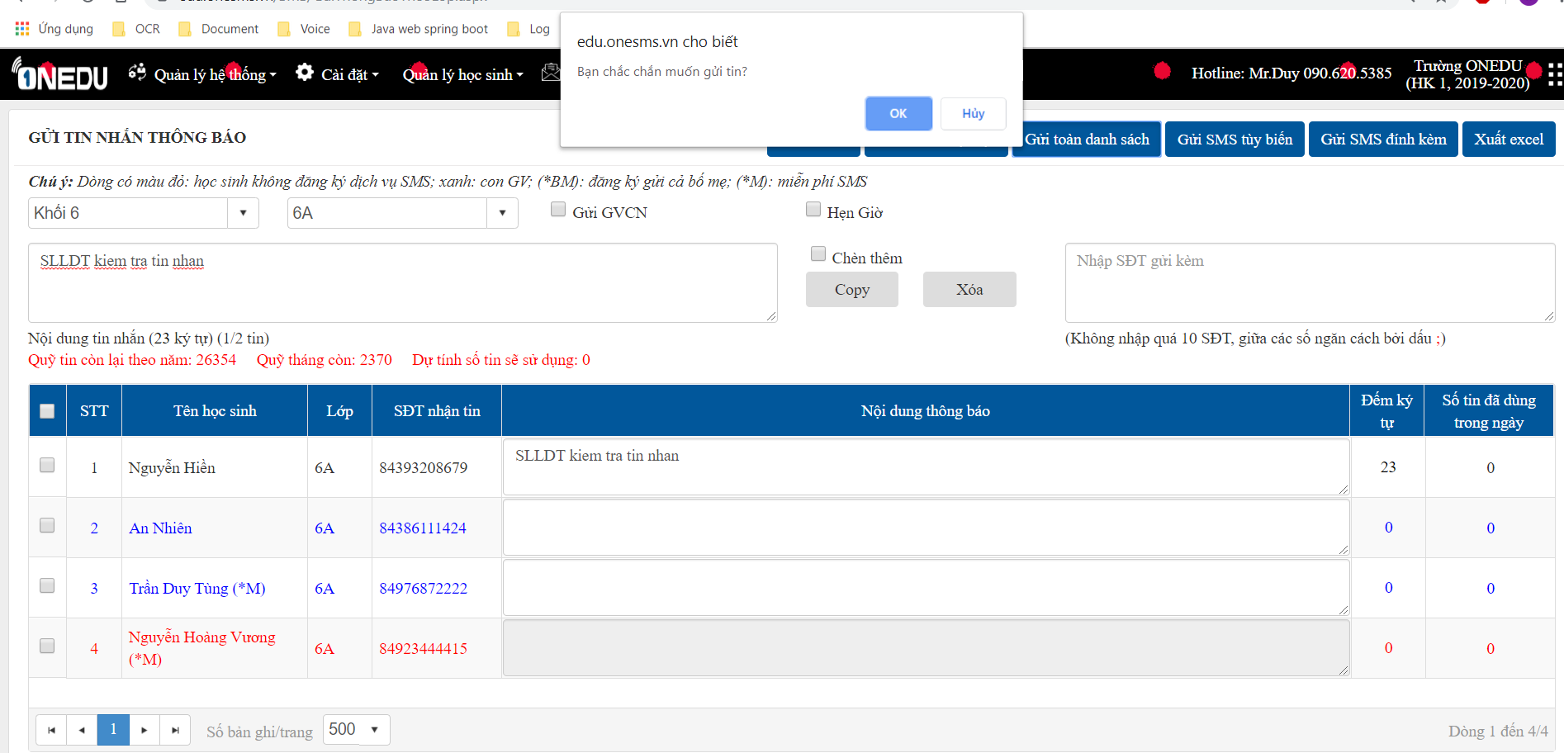

OK

Thông báo khi chưa có học sinh nào được chọn hoặc nội dung tin chưa có

WARNING

Thông báo khi số lượng tin còn lại không đủ để nhắn tin

3
 | Gửi SĐT đính kèm
 | Chỉ gửi cho số điện thoại được nhập ở ô đính kèm ("Nhập SĐT gửi kèm")

OK

WARNING

4
 | Gửi tin tùy biến
 | Chức năng "Gửi tin tùy biến"

Gửi thông báo giáo viên
 |  | GỬI TIN THÔNG BÁO GIÁO VIÊN

Quản lý tin nhắn -> Gửi tin thông báo giáo viên

- Chọn tổ giáo viên cần gửi.
- Nếu không chọn thì hiển thị tất cả giáo viên
Hẹn giờ gửi tin

1
2
3
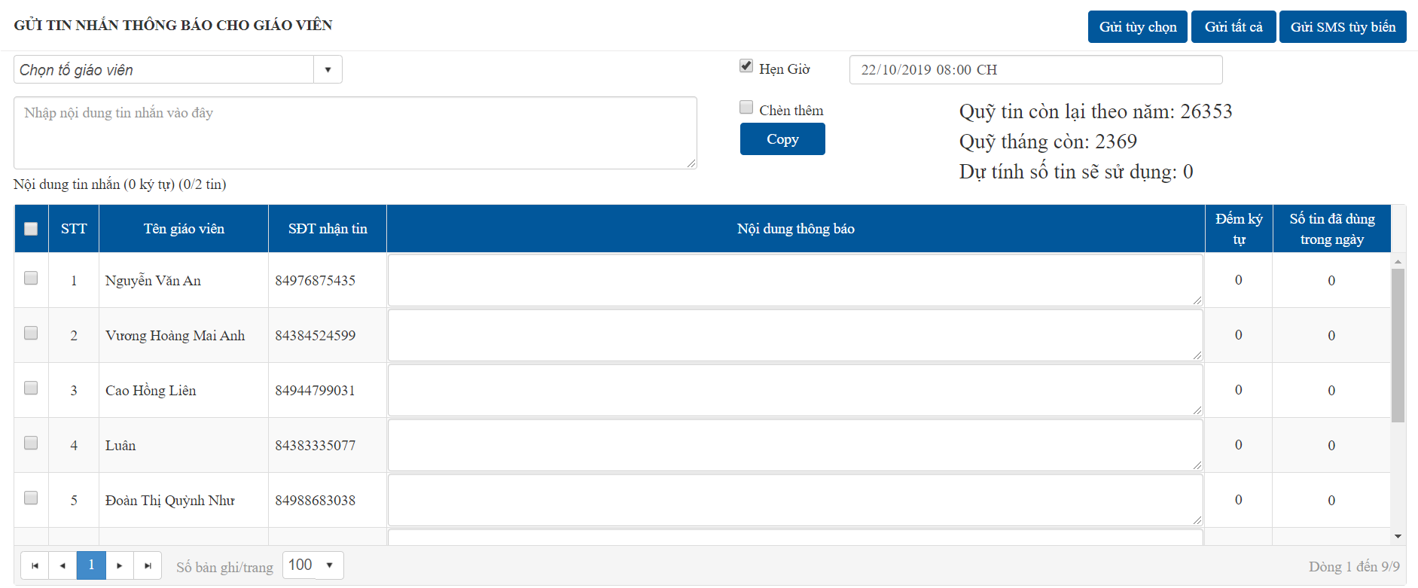

Thông báo quỹ tin còn và dự tính số tin sẽ gửi

Nhập nội dung tin nhắn chung, "Copy" để tạo nội dung gửi

1 + 2
- "Copy": thay thế nội dung bằng nội dung chung
- "Chèn thêm": bổ sung thêm nội dung
 | Gửi tin nhắn

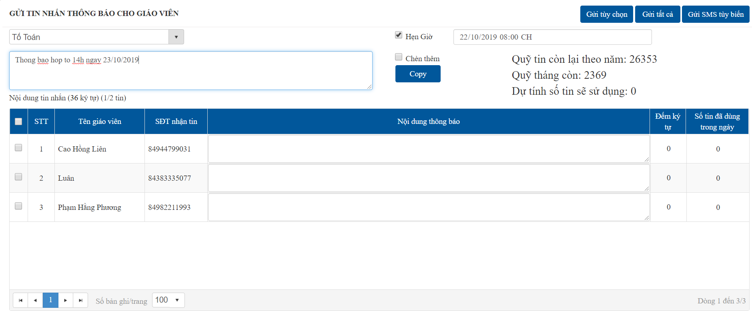
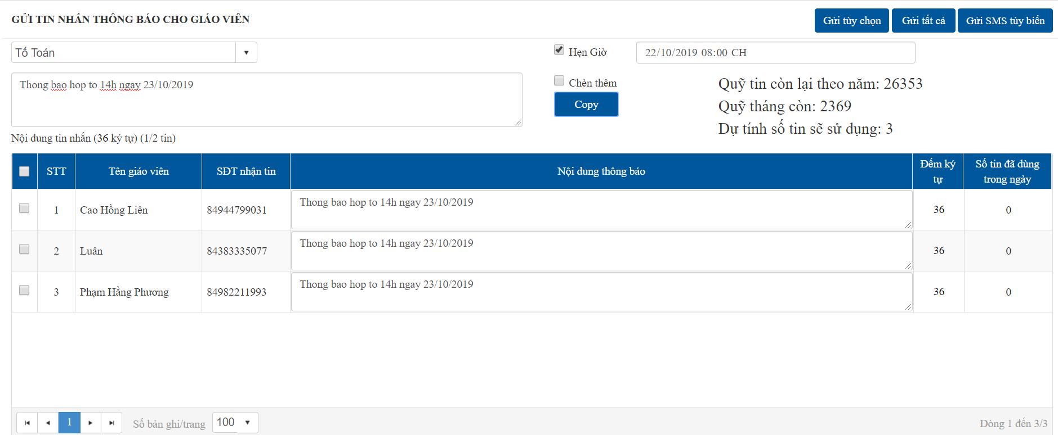

Gửi tất cả

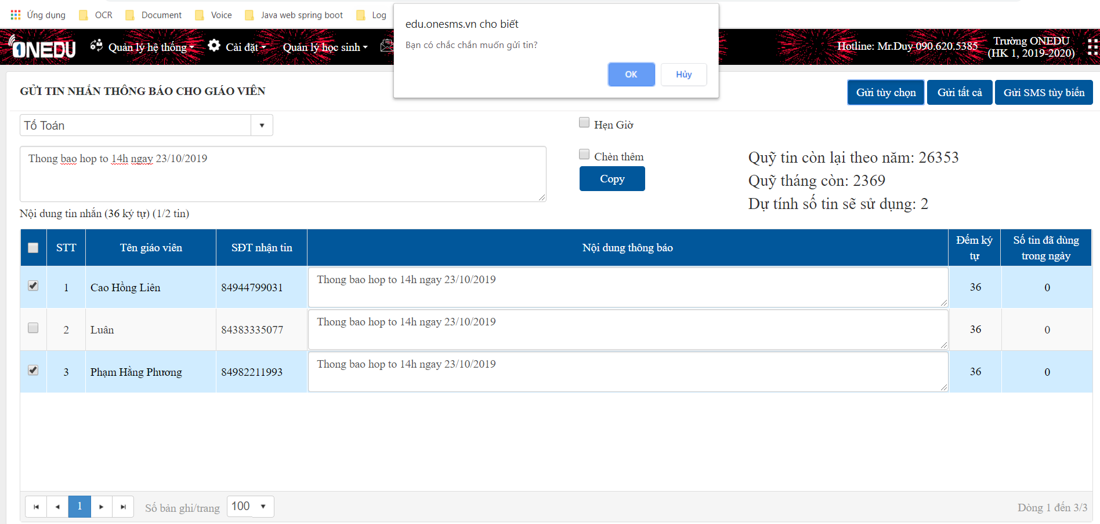
Gửi tùy chọn

OK

WARNING

3
 | Gửi tin tùy biến
 | Chức năng "Gửi tin tùy biến"

Gửi tin tùy biến
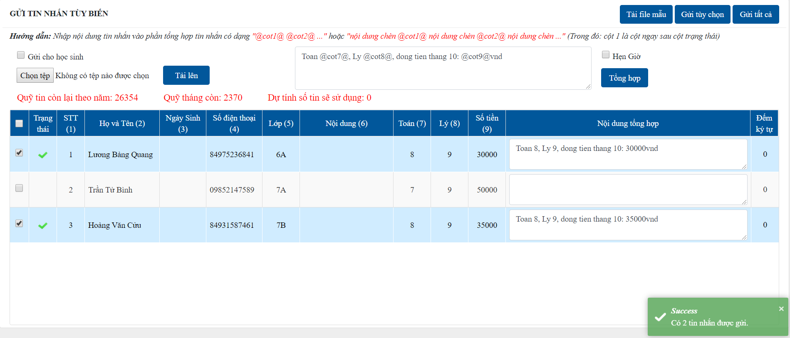
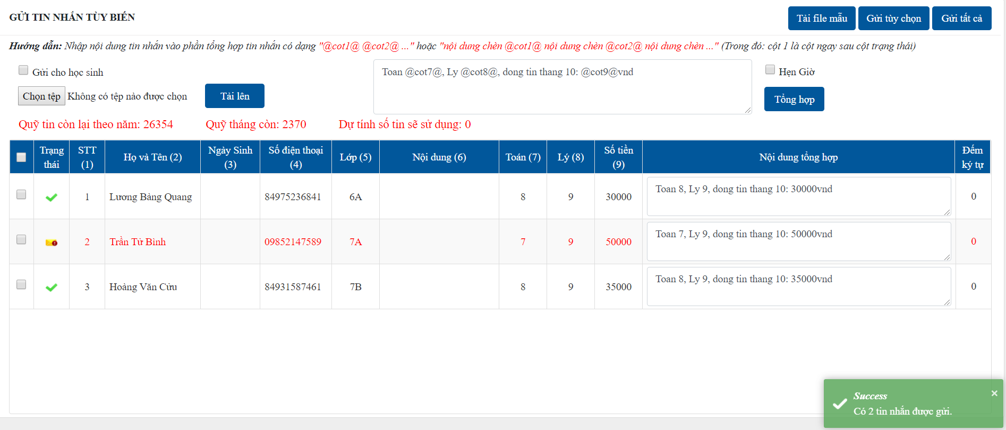
 |  | GỬI TIN NHẮN TÙY BIẾN

Quản lý tin nhắn -> Gửi tin nhắn tùy biến
Nhập nội dung nếu cần thay đổi

1
2
3

Tích chọn nếu là gửi cho học sinh (có thể tích hoặc không)

Thông báo quỹ tin và số tin sẽ sử dụng

1
 | Tải file mẫu
File mẫu sau khi tải xuống
Người dùng có thể tạo thêm các cột khác để tạo nội dung gửi tin

2 + 3
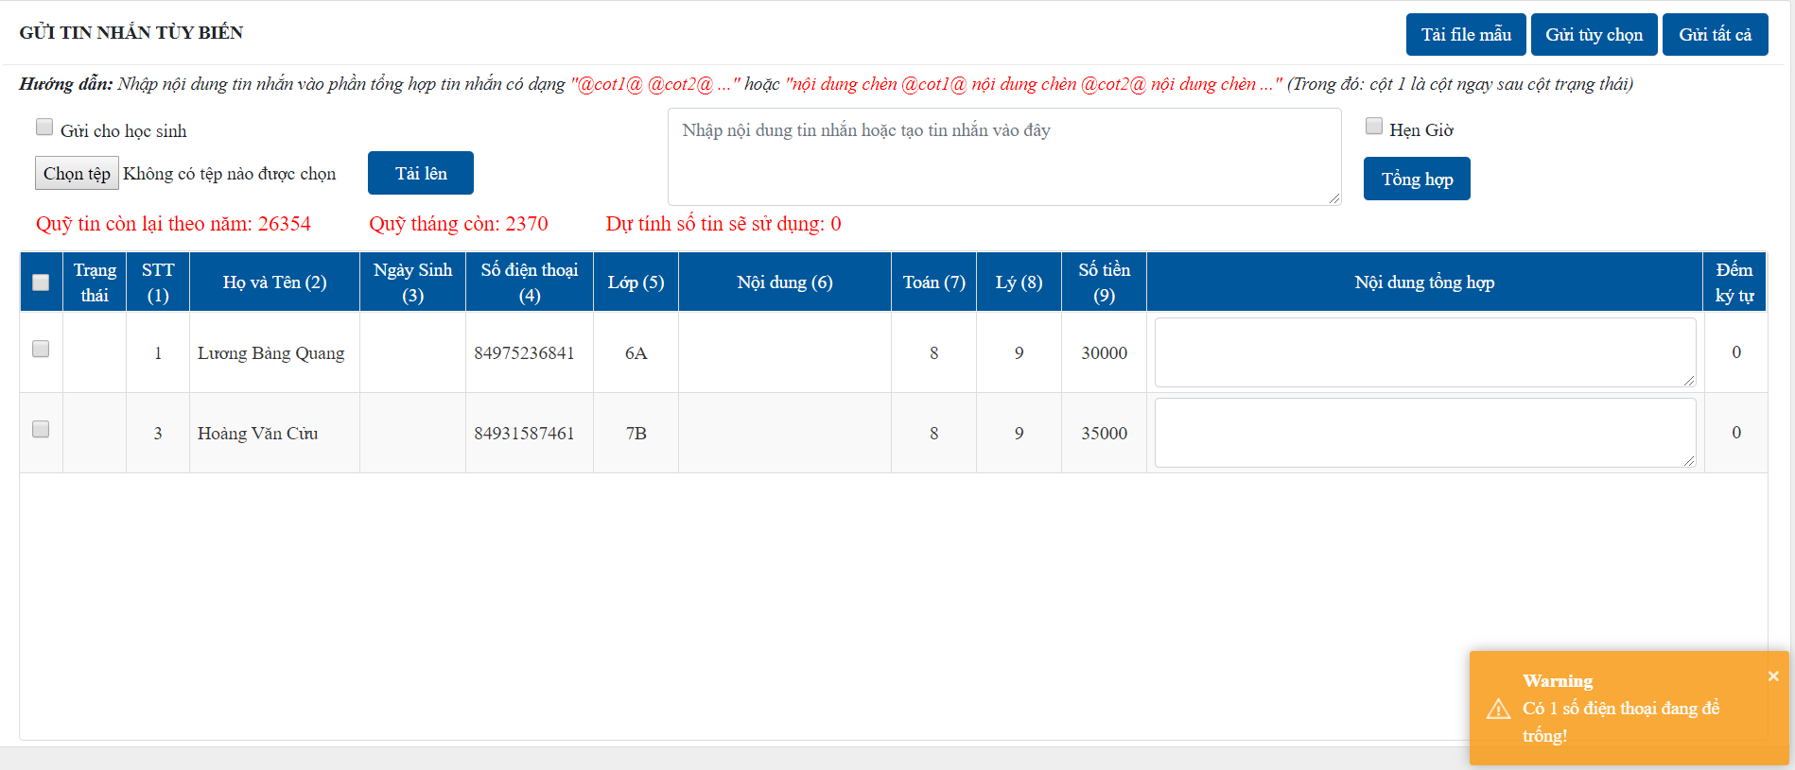
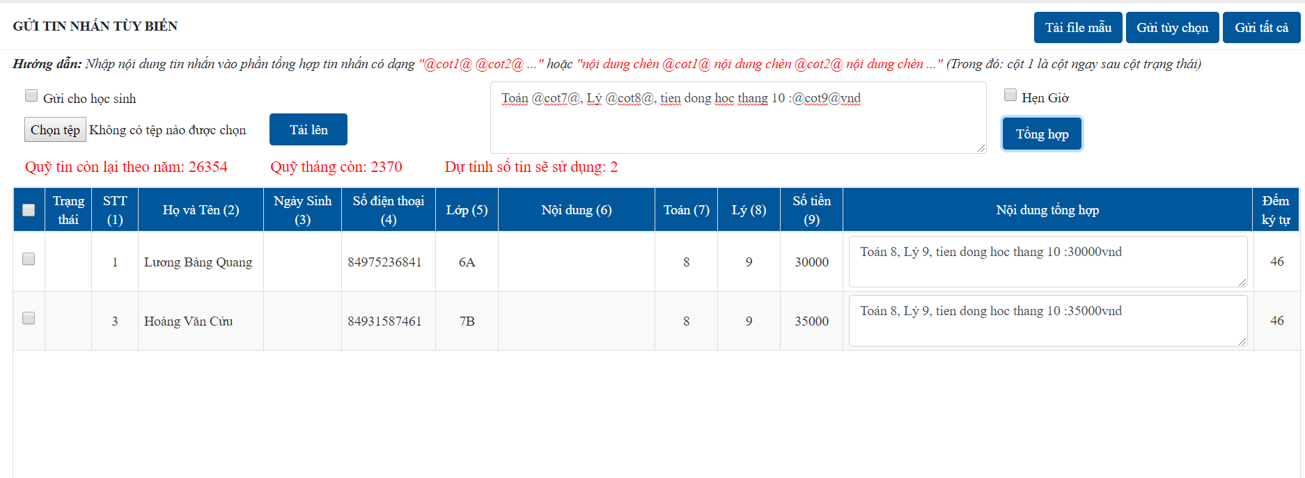
 | Gửi tin nhắn
Nhập nội dung theo hương dẫn, nhấn "Tổng hợp" để tạo nội dung từng học sinh.
Chọn tệp vừa tạo nội dung, chọn "Tải lên", những dòng mà STT, SĐT trống sẽ bị loại khỏi danh sách.
Nếu tích chọn "Gửi cho học sinh" thì cột Họ tên và Tên lớp không được để trống

- Gửi tùy chọn: người dùng phải tích chọn các dòng dữ liệu cần gửi tin.
- Gửi tất cả: gửi cho toàn dữ liệu đã được import được hiển thị theo bảng bên dưới, người dùng không cần tích chọn.

OK

ERROR
SUCCESS
WARNING

